Калькулятор
Тип изделия
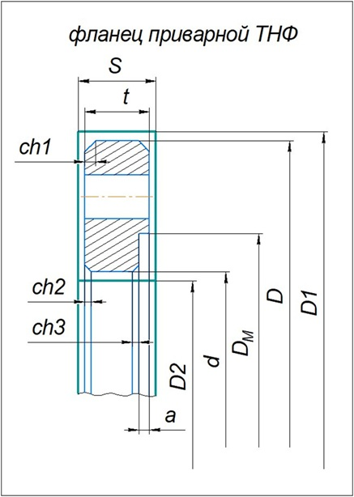
Тип изделия | Фланец поворотный
Параметры детали |  | Параметры заготовки
Внешний диметр | 260 | Внешний диаметр | 315
0 | 200 | Внутренний диаметр | 150
0 | 50 | Толщина листа | 70
0 | 220 | #REF!
0 | 10 | #REF!
0 | 230 | #REF!
0 | 45 | #REF!
0 | 2 | #REF!
0 | 45 | #REF!
0 | 5 | #REF!
0 | 30 | #REF!
0 |  | #REF!
0 |  | #REF!
#REF! |  | #REF!
#REF! |  | #REF!
#REF! |  | #REF!
#REF! |  | #REF!
#REF! |  | #REF!

